Sheet1
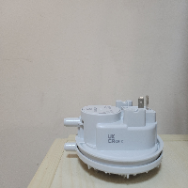
BAĞLAYICI TARİFE BİLGİSİ DETAY BİLGİSİ
 | BTB Numarasi: | TR350000230036
 | Gtip No: | 903220009019
 | Ge?erlilik Bsg.Tarihi: | 31/05/2023
 | Siniflandirmanin Gerek?esi:
 | Türk Gümrük Tarife Cetveli İzahnamesi’nin 9032 tarife pozisyonu açıklama notları, Tarife Yorumuna İlişkin Genel Kurallar
 | Esyanin Tanimi:
 | Huba Control marka, 605.99C54 model basınç anahtarı Kombi içindeki hava basıncının ateşlemeye uygun olup olmadığının anakarta bildirmesinde görev yapan güvenlik elemanı olarak işlev gören eşyadır.

